Лист1
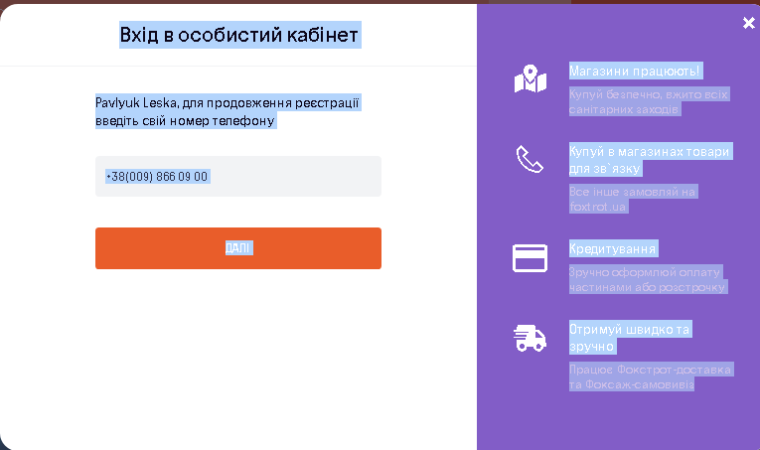
№ | Name | Status | Comment
1 | Вхід в особистий кабінет з текстом замість номеру телефону | Pass | Неможливо написати букви, тільки цифри
2 | Вхід в особистий кабінет з невалідним номером телефону | Fail | 38(009) 866 09 00, відправлено смс на невалідний номер
3 | Вхід в особистий кабінет з валідним номером телефону | Pass
4 | Вхід в особистий кабінет через валідний Google account | Fail | Сайт завис та після наступної спроби увійти через Gmail зник ярлик G привході в особистий кабінет
5 | Вхід в особистий кабінет з внесенням невалідного коду реєстрації | Pass | 456789
6 | Відправити код реєстрації повторно | Pass
7 | Реєстрація з раніше зареєстрованим Email | Fail | Email: leskapavlyuk@gmail.com, при натисканні значка G (Gmail) запускається автобланк і викидає з Gmail до попередньо зареэстрованого мною користувача 5555
8 | Реєстрація з неіснуючим Email | Pass | fghjkl;@gmail.com
9 | Реєстрація з порожніми, обов'язковими до заповнення полями | Pass
10 | Реєстрація через Facebook, внести невалідний Email та пароль | Fail | sdfghjkl@gmail.com, пароль 23456789
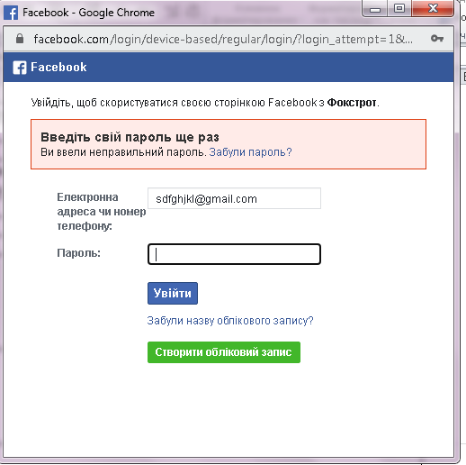
11 | Реєстрація через Facebook, внести валідний Email та пароль | Pass | leskapavlyuk@gmail.com
12 | Реєстрація з іншим ім'ям на один номер | Fail | На один і той самий номер телефону 0952600471 можна реєструватися з різними іменами: 5555, Леська, Зозуляк Радіка
13 | Оформлення замовлення з невалідними кредами (ім'я та побатькові) | Fail | 5555 dfghjkjkl, leskapavlyuk@gmail.com, 380952600471
14 | Відкрити сайт з ноутбука, збільшити і зменшити розмір на головній сторінці | Pass
15 | Відкрити сайт з ноутбука, зробити замовлення | Pass
16 | Відкрити сайт з планшета, збільшити і зменшити розмір на головній сторінці | Pass
17 | Відкрити сайт з планшета, зробити замовлення | Pass
18 | Відкрити сайт з телефону, збільшити і зменшити розмір на головній сторінці | Pass
19 | Відкрити сайт з планшета, зробити замовлення | Pass
20 | Розміщення тексту під зобаженням товару | Pass
21 | Розміщення зобаження товару одне біля одного, однакового розміру | Pass
22 | Розміщена реклама не заважає переглядати товар | Pass
23 | Зайти на головну сторінку сайту https://www.foxtrot.com.ua з браузера Google Chrome та оформити замовлення | Pass
24 | Зайти на головну сторінку сайту https://www.foxtrot.com.ua з браузера Opera та оформити замовлення | Pass
25 | Зайти на головну сторінку сайту https://www.foxtrot.com.ua з браузера Яндекс та оформити замовлення | Pass
26 | Зайти на головну сторінку сайту https://www.foxtrot.com.ua з браузера Mozilla Firefox та оформити замовлення | Pass
27 | Зайти на головну сторінку та переключити мову з української на російську, чи вірно перекладені слова | Fail | индикація відсутності ополіскувача, в розділі посудомийних машин помилка в описі товару Вбудована посудомийна машина BEKO DIS26021, сьемная кошик для столових приладів, Актуальное покупцям - на головній сторінці
28 | Зайти на головну сторінку, перейти до вибору товару та візуально перевірити граматику та наявність пробілів в словах | Fail | змінна висота кошика ; функція "промінь на підлозі" ; датчик чистоти води ; відкладений старт ; индикація відсутності ополіскувача ;- лишні пробіли перед знаками ";"
29 | Зайти на головну сторінку, перейти до вибору товару та візуально наявність зайвих символів в словах | Pass
30 | Логотип компанії розташований на видному місці. | Pass
31 | Перейти до нижньої частин сайту і здійснити перехід по ссилці Чорна п'ятниця 2021 | Fail | Відкривається Чорна п'ятниця 2020, а в нижній частині Кращі пропозиції
32 | Пошук товару за валідною назвою | Pass
33 | Введення в пошук товару невалідні дані | Fail | відображається список товарів, котрих немає в наявності
34 | Спроба замовити товар в кількості 999 999 999 шт | Pass
35 | Спроба оформити замовлення з пустим кошиком | Pass
36 | У сайту є фавікон в стилі логотипа компанії. Фавікон – це іконка, яка розташована на вкладці браузера. | Pass
37 | Контактна інформація актуальна та доступна з будь-якої сторінки сайту. | Pass
38 | Перевірка функціонування кнопки "Знижки %" | Pass
39 | Перевірка функціонування кнопки "Товар дня" | Pass
40 | Перевірка функціонування кнопки "Ваші бонуси" | Pass | Якщо бонусів немає, то з'являється кнопка отримати
41 | Сортування товару від дорогих до дешевих | Pass
42 | Сортування товару від дешевих до дорогих | Pass
43 | Перевірка функціонування кнопки "Смартфони" | Pass
44 | Перевірка функціонування кнопки "ТВ" | Pass
45 | Перевірка функціонування кнопки "Техніка для дому" | Pass
46 | Перевірка функціонування кнопки "Ноутбуки, ПК, планшети" | Pass
47 | Перевірка функціонування кнопки "Для геймерів" | Pass
48 | Перевірка функціонування кнопки "Розпродаж до -80%" | Pass
49 | Фільтр ціни від 0 до 0 грн | Pass
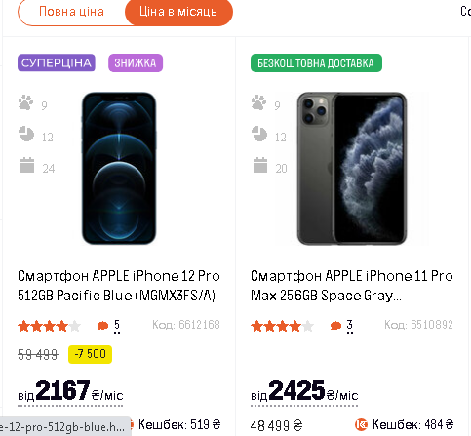
50 | Фільтр ціни від 1 до 1 грн | Pass
51 | Фільтр ціни за ціною 9999999 грн | Pass
52 | Перевірка функціонування кнопки "До покупок" | Pass
53 | Перейти до каталогу смартфонів, фільтр по бренду Samsung | Pass
54 | Перевірка функціонування кнопки ціни: повна ціна і ціна в місяць | Pass
55 | Застосування фільтру "Кредит 0,01%" | Pass
56 | Застосування фільтру "Оплата частинами%" | Pass
57 | Застосування фільтру "Акції" | Pass
58 | Застосування фільтру "Знижки" | Pass
59 | Застосування фільтру "Подарунки" | Pass
60 | Застосування фільтру "Попереднє замовлення" | Pass
61 | Застосування всіх фільтрів одночасно: "Кредит 0,01%", "Оплата частинами%", "Акції","Знижки", "Подарунки", "Попереднє замовлення" | Fail | фільтри разом не спрацьовують, галочки проставляються
62 | Застосування фільтру за торговою маркою "SAMSUNG" | Pass
63 | Застосування фільтру за торговою маркою "APPLE" та додатково застосувати сортування від дорогих до дешевих, та ціна на місяць | Fail | при застосуванні всіх трьох фільтрів, сортування відбувається за загальною ціною і ціна в місяць на дешевший товар більша ніж ціна в місяць на дорощий товар
64 | Застосування кнопки "Очистити фільтр" | Pass
65 | Застосування кнопки "Покупцям" | Pass
66 | Застосування кнопки "Магазини працюють" | Pass
67 | Вибрати відділення 0 20:16 з часом роботи 09:00 - 20:00 - статус відчинено | Fail | при відвідуванні сайту о 20:16 статтус вже повинен бути зачинено
68 | Застосування кнопки "Покупцям" - Обмін і повернення | Fail | нічього не відкривається, якщо перед цим були проставлені якісь фільтри, немає умов повернення
69 | Застосування кнопки "Покупцям" -Інформація про оплату | Fail | нічього не відкривається, якщо перед цим були проставлені якісь фільтри, тільки посилання на рекламу
70 | Застосування кнопки "Покупцям" -Подарункові карти | Fail | нічього не відкривається, якщо перед цим були проставлені якісь фільтри, тільки посилання на рекламу
71 | Застосування кнопки "Покупцям" -Подарункові карти з головної сторінки | Pass
72 | Оформлення замовлення на подарункові карти на кількість 9999999999999 | Fail | Оформлене замовлення на 10 000 000 000 000 грн додано в корзину.
73 | Змінити номер телефону в процесі оформленням замовлення | Pass
74 | Змінити ім'я та Email в процесі оформленням замовлення | Fail | Ім'я змінено на: ждлорпавы, Email: leskapavlyuk44444@gmail.com
75 | Оплатити замовлення на подарункові карти на кількість 9999999999999 | Pass | Виникає помилка при самій оплаті. Увага! В даному магазині є тільки 388 сертифікатів в наявності, для успішного оформлення потрібно зменшити кількість на 2e+52 (у вас зараз 2e+52) . Замовлення не може бути оформлене з такою кількістю сертифікатів!
76 | В оформленні замовлення товару вказати 0,5 шт товару | Pass
77 | В оформленні замовлення товару вказати -9 шт товарів | Pass
78 | Додати декілька різних товарів до порівняння: телефон і телевізор | Fail | Додаються в порівняння 2 товара різної функціональності
79 | Порівняти два різні за функціональністю товари | Pass
80 | Додати три телефони до порівняння різних фірм: SAMSUNG, APPLE, XIAOMI | Pass
81 | Порівняти три телефони різних фірм: SAMSUNG, APPLE, XIAOMI | Pass
82 | Перевірка функціонування кнопки "Обране", коли там немає жодного товару | Pass
83 | Перейти за рекламою до покупок | Pass
84 | Помістити товар в обране поставивши на ньому галочку | Pass
85 | Перейти в обране та оформити покупку наявного там товару | Pass
86 | Застосування кнопки "Nice price" | Pass
87 | В опції "Nice price" додати запит на повернення коштів | Pass
88 | Перевірка номеру гарячії лінії, чи беруть трубку в робочий час (до 22:00) | Pass
89 | Перевірка номеру гарячії лінії, чи беруть трубку в позаробочий час (в 22:10) | Pass
90 | Перевірка послуги «Екстра-Сервіс» | Pass
91 | Перевірка функціі Вакансії | Pass
92 | Перевірка кнопки "Повернення та обмін" в нижній частині сайту | Pass
93 | Оформити замовлення на товар, котрого немає в наявності | Pass
94 | Залишити відгук китайською мовою | Fail | можна залишити коментарі на китайській: 一切都很棒, 沒有
95 | Залишити відгук та змінити номер телефону на невалідний | Pass
96 | Залишити відгук та змінити ім'я на невалідне | Fail | можна змінити на ім'я: фцуаыпкерпноглр
97 | Залишити відгук та змінити Email на невалідний | Fail | можна змінити на Email: swadfgtyhuj@gmail.com
98 | Залишити відгук на facebook | Pass
99 | Залишити відгук на facebook з набору букв | Fail | можна ввести любі символи: цуевенагдлвгеонкрвп
100 | Написати листа на Email | Pass

Вимоги
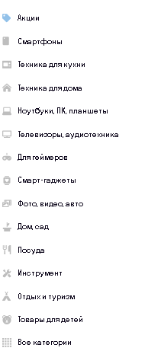
# п.п | User story
1 | Особистий кабінет для користувачів, логування по номеру телефону
2 | Локалізація сайту українською мовою
3 | Локалізація сайту російською мовою
4 | Функція порівняння товару
5 | Функція додавання товару до корзини
6 | Додавання товару в корзину в певній кількості, можливість корегування кількості замовленого товару
7 | Логування користувачів в особистом кабінеті через Google account
8 | Логування користувачів в особистом кабінеті через Facebook
9 | Функція проставлення фільтрів "Кредит 0,01%", "Оплата частинами%", "Акції","Знижки", "Подарунки", "Попереднє замовлення"
10 | Збільшення та зменшення розміру сайту, і щоб розмір картинок товарів відповідно до масштабу змінювався
11 | Використання сайту з планшету, адаптація сайту до розміру планшету (всі зображення товару та шрифт повинні змінюватися під розмір екрану планшету)
12 | Використання сайту з планшету, адаптація сайту до розміру телефону (всі зображення товару та шрифт повинні змінюватися під розмір екрану телефону)
13 | Функція пошуку товару за назвою
14 | Додавання товару до корзини тільки якщо він є в наявності
15 | Додавання товару до корзини тільки тільки в тій кількості, яка є в наявності на складі
16 | Функція сортування товару по ціні, від найнищої до найвищої і навпаки
17 | Створення кнопки "Акції" на видному місці
18 | Створення кнопки "Обране" у вигляді сердечка, щоб любий з товарів можна було додати в обране
19 | Кнопка "Залишити відгук про товар" на кожному товарі
20 | Групування всього товару по категоріям:

